Портфель
asset | Action | asset | Action |  |  |  | asset
BZRX |  | INJ |  | IOTX | by | ETC | SXP
WAVES |  | FTM |  | CTSI | by | MKRU | CND
AVA |  | ALPHA | by | CHR | by | ALICE | REN
KAVA |  | UNI |  | ETH | by | NKN | OG
MKR |  | HNT |  | FLM | by | CKB | BNB
CTK |  | ETH |  |  |  | CHZ | ONE
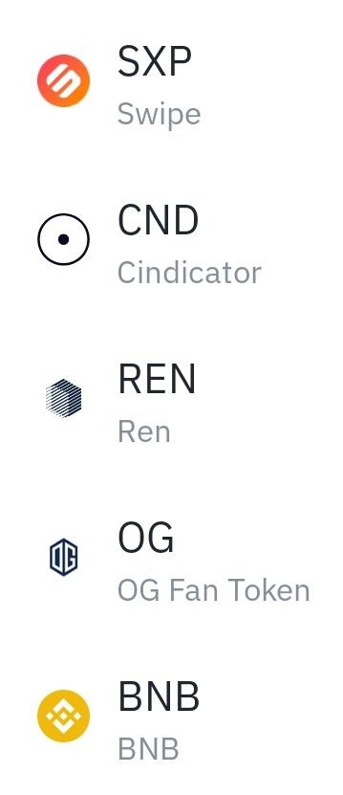
DASH |  | UNIUP |  |  |  |  | HARD
DIA |  | SOL |  |  |  |  | CRV
DATA |  | WAVES
BTG |  | MKR | by
UNFI |  | ETHUP
TCT |  | JUV
LINKUP |  | CAKE
LTCUP |  | ALICE | by
DOGE |  | SRM
LINK |  | TLM | by
LTC |  | TKO | by
TWT |  | MATIC
OMG |  | COMP
STRAX |  | SLP
SAND |  | BURGER
UTK |  | BAKE
RLC |  | NKN
FUN |  | AVAX | by
CTSI
TRB |  | 20210505
ETC
MIR
IRIS
STPT
PNT
DASH
UTK
RLC
IRIS

